Bảng giá
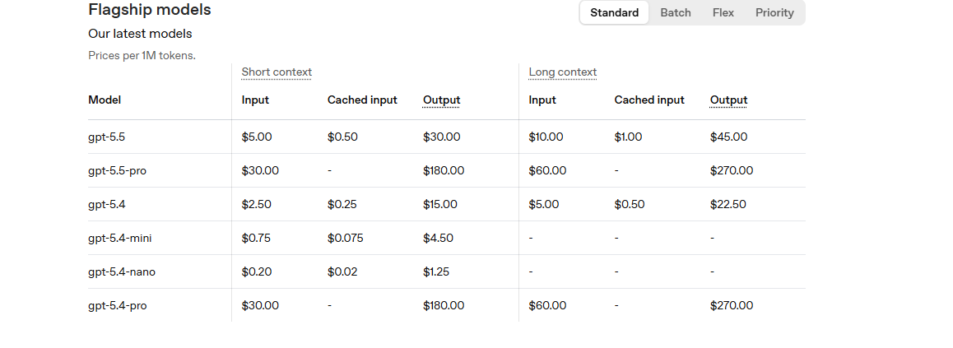
I. ChatBot using n8n

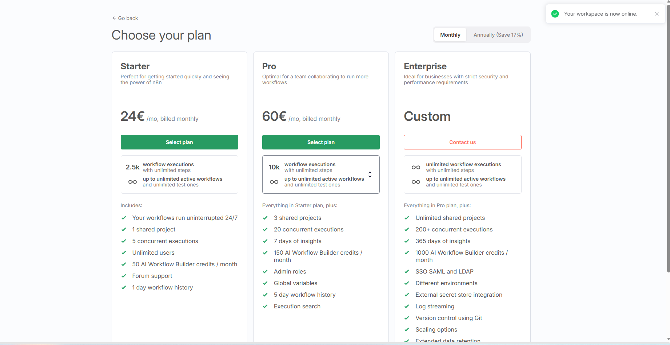
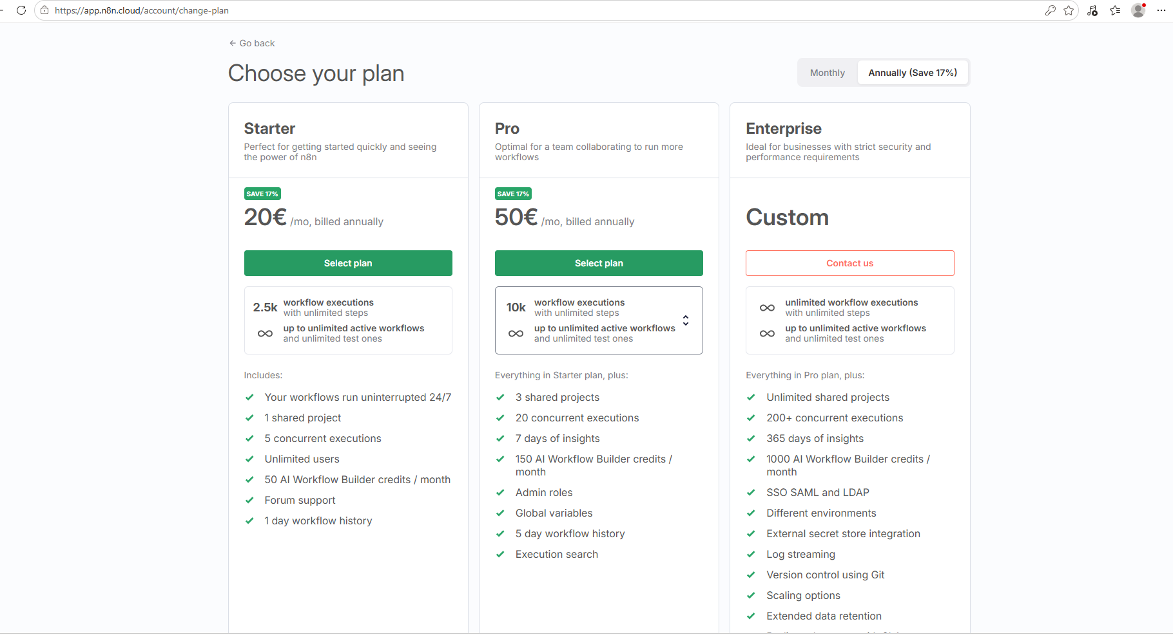

II. Cost account Zalo OA
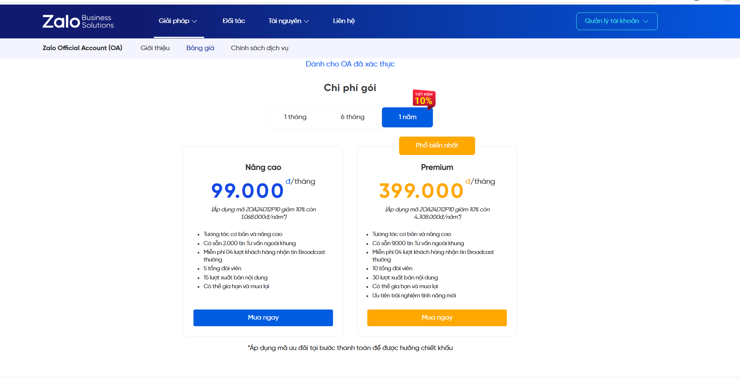

III. Fchat cost
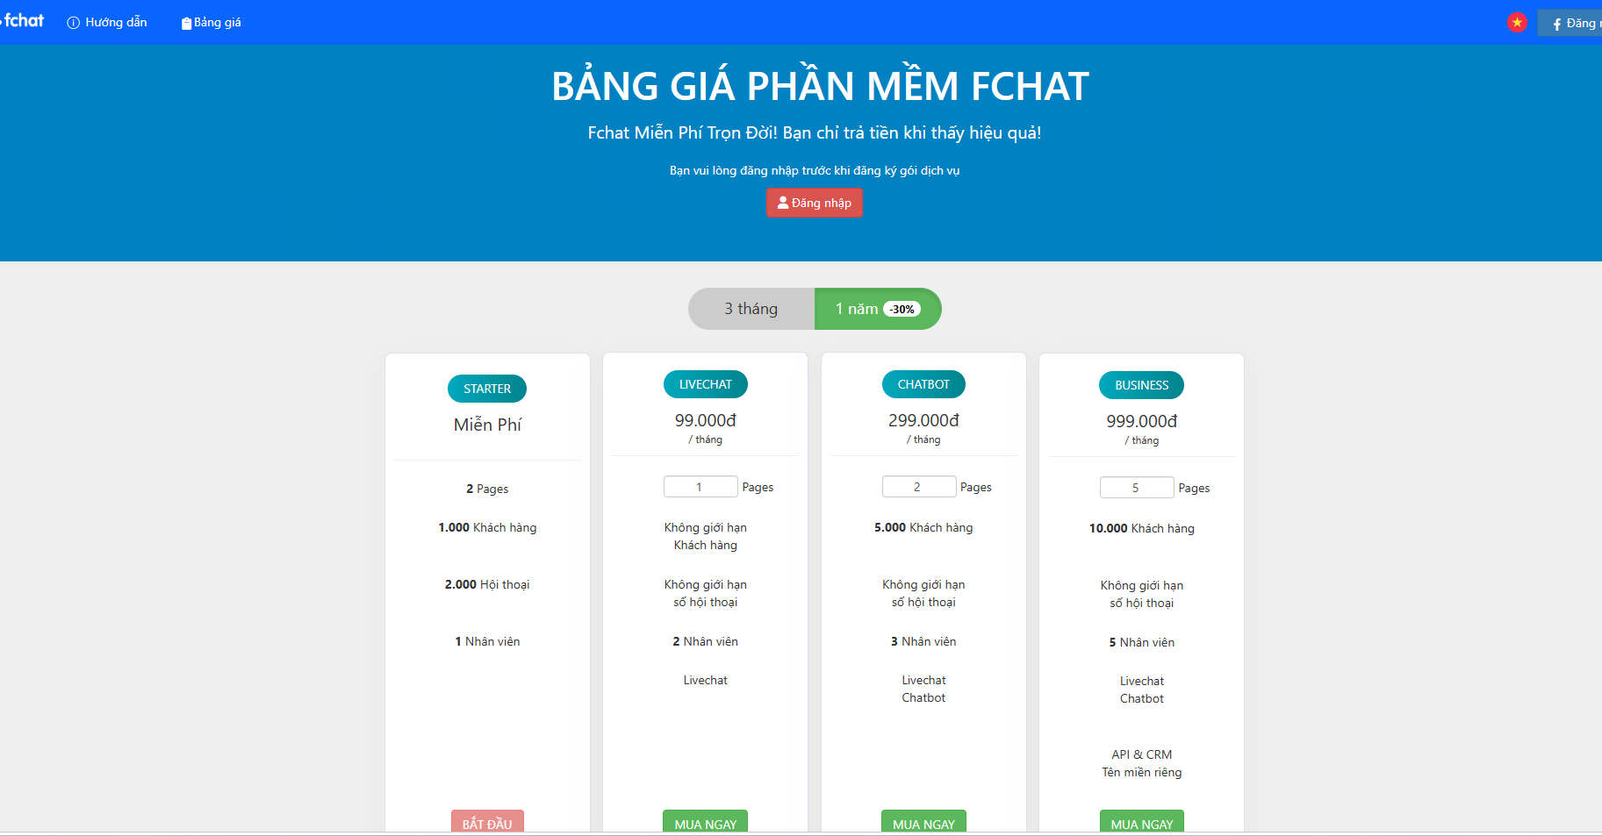

IV. BotStar

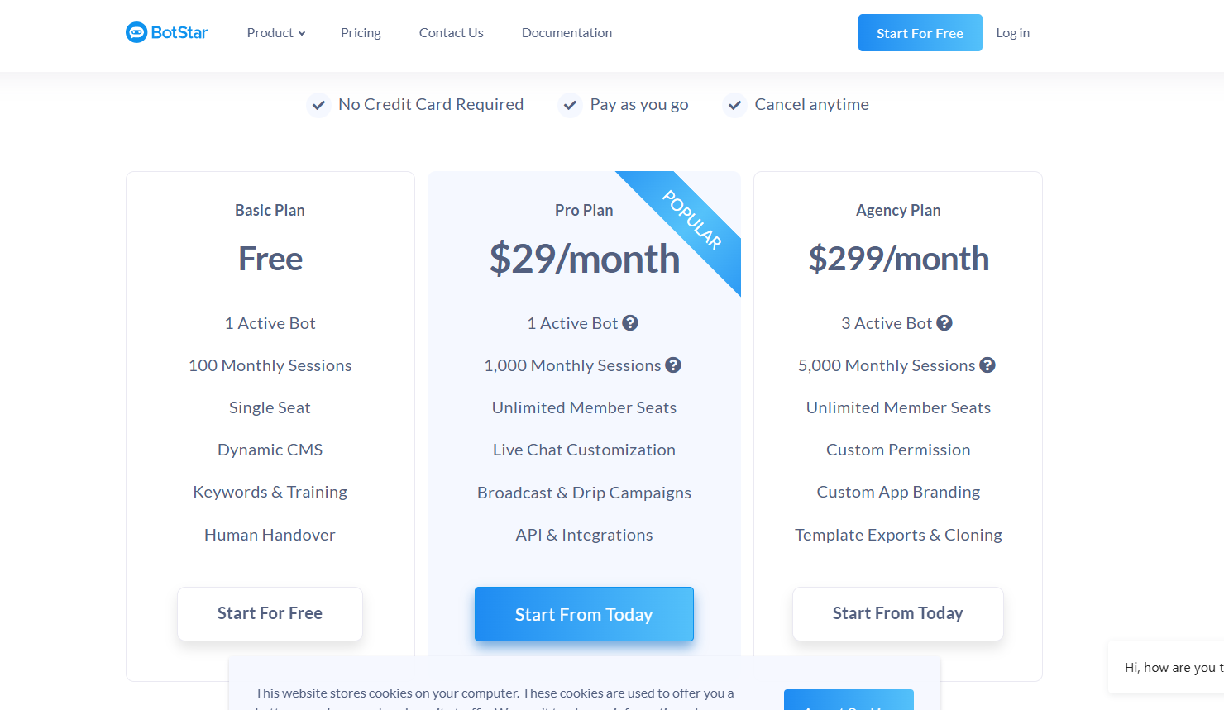

V. Cost GPT

1.000 token ≈ 700–800 từ tiếng Việt khoảng 1–2 câu hỏi pháp luật ngắn

